Solicitud gráfica
 | Área: | Ciencias Naturales |  |  | Fecha:
 | Grado: | 10
 | Título del tema: | La química cuantitativa |  |  | ¿Cuaderno de estudio o recurso? | Recurso
 | Editor: | Lyz Marcela Bernal Gómez |  |  | Motor del recurso | F6

 | Código guión o recurso: | CN_10_12_REC_01 | ← Para determinar este código, visite la hoja de Ayuda
 |  |  |  |  | ESPECIFICACIÓN DE ARCHIVOS A ENTREGAR
Núm. | Archivo Shutterstock o ruta en web | Imagen para: | Tipo | Ubicación de la imagen en el recurso F6 | Nombre imagen SMALL | Tamaño imagen SMALL | Nombre imagen ZOOM | Tamaño imagen ZOOM | Descripción | Observaciones
IMG01 | 332625026 | Recurso F6 | Ilustración | Inicio | CN_10_12_REC_01_IMG01.jpg | 350 x 230 px |  |  | 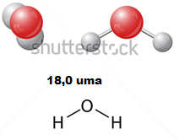 | Modificar imagen original adicionando 18,0 uma
IMG02 | 359794622 | Recurso F6 | Fotografía | Inicio | CN_10_12_REC_01_IMG02.jpg | 350 x 230 px |  |  | 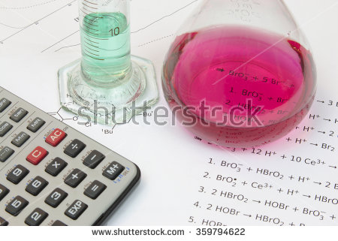
IMG03 | 110482943 | Recurso F6 | Ilustración | Contenido | CN_10_12_REC_01_IMG03n.jpg | 320 x 480 px | CN_10_12_REC_01_IMG03a.jpg | 800 x 458 px | 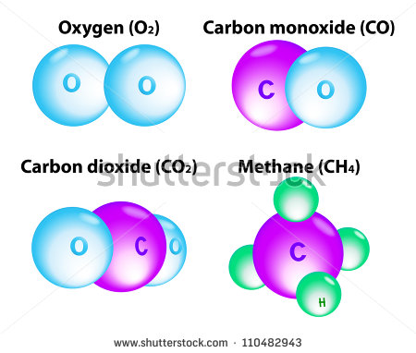 | Cambiar Oxygen por Oxígeno, Cambiar Carbon monoxide por Monóxido de carbono, Cambiar carbon dioxide por Dióxido de carbono, Cambiar methane por Metano
IMG04 | 157342325 | Recurso F6 | Fotografía | Contenido | CN_10_12_REC_01_IMG04n.jpg | 320 x 480 px | CN_10_12_REC_01_IMG04a.jpg | 800 x 458 px | 
IMG05 | Ver descripción y observaciones | Recurso F6 | Ilustración | Contenido | CN_10_12_REC_01_IMG05n.jpg | 320 x 480 px | CN_10_12_REC_01_IMG05a.jpg | 800 x 458 px | 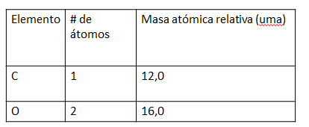 | Realizar ilustración igual a imagen guía
IMG06 | Ver descripción y observaciones | Recurso F6 | Ilustración | Contenido | CN_10_12_REC_01_IMG06n.jpg | 320 x 480 px | CN_10_12_REC_01_IMG06a.jpg | 800 x 458 px |  | Realizar ilustración igual a imagen guía
IMG07 | Ver descripción y observaciones | Recurso F6 | Ilustración | Contenido | CN_10_12_REC_01_IMG07n.jpg | 320 x 480 px | CN_10_12_REC_01_IMG07a.jpg | 800 x 458 px | 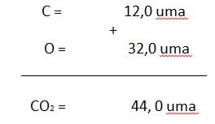
IMG08 | 24510631 Ver descripción y observaciones | Recurso F6 | Ilustración | Contenido | CN_10_12_REC_01_IMG08n.jpg | 320 x 480 px | CN_10_12_REC_01_IMG08a.jpg | 800 x 458 px | 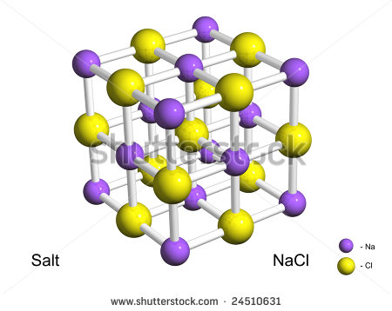 | Borrar la palabra salt
IMG09 | 261656951 | Recurso F6 | Ilustración | Contenido | CN_10_12_REC_01_IMG09n.jpg | 320 x 480 px | CN_10_12_REC_01_IMG09a.jpg | 800 x 458 px | 
IMG10 | Ver descripción y observaciones | Recurso F6 | Ilustración | Contenido | CN_10_12_REC_01_IMG10n.jpg | 320 x 480 px | CN_10_12_REC_01_IMG10a.jpg | 800 x 458 px | 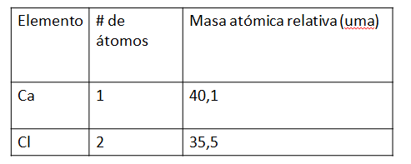 | Realizar ilustración igual a imagen guía.
IMG11 | Ver descripción y observaciones | Recurso F6 | Ilustración | Contenido | CN_10_12_REC_01_IMG11n.jpg | 320 x 480 px | CN_10_12_REC_01_IMG11a.jpg | 800 x 458 px |  | Realizar ilustración igual a imagen guía
IMG12 | Ver descripción y observaciones | Recurso F6 | Ilustración | Contenido | CN_10_12_REC_01_IMG12n.jpg | 320 x 480 px | CN_10_12_REC_01_IMG12a.jpg | 800 x 458 px |  | Realizar ilustración igual a imagen guía

 |  |  | Ilustración | Contenido
 |  |  | Ilustración | Contenido
 |  |  | Ilustración | Contenido
 |  |  | Ilustración | Contenido
 |  |  | Ilustración

